Figure6.1a et b
Taux d'inscription | REP ou REP+ | hors EP
Enseignement en classe préélémentaire | 88.4 | 92.1
Enseignement en classe élémentaire | 89.3 | 92.8
Enseignement et direction d'école simultanés | 93.5 | 96.2
Ensemble des enseignants du premier degré public | 88.0 | 91.1

Taux d'accès | REP ou REP+ | hors EP
Enseignement en classe préélémentaire | 71.6 | 77.8
Enseignement en classe élémentaire | 75.0 | 80.1
Enseignement et direction d'école simultanés | 82.4 | 88.9
Ensemble des enseignants du premier degré public | 73.0 | 78.7

Figure 6.1a- Taux d'inscription à la formation des enseignants du premier degré, selon l'affectation en éducation prioritaire1, en 2019-2020 |  |  | Figure 6.1b- Taux d'accès à la formation des enseignants du premier degré, selon l'affectation en éducation prioritaire1, en 2019-2020

1. enseignants ayant au moins une affectation en éducation prioritaire
Champ: France métropolitaine + DROM, ensemble des personnes, titulaires ou non titulaires, en activité et rémunérées au 30 novembre 2019, en mission d'enseignement dans le premier degré public.
Source : DEPP-MENJS- Exploitation données GAIA, année scolaire 2019-2020 et panel des agents issu de BSA, novembre 2020.
©DEPP pour RSU

Figure 6.2a et b
Figure 6.2a- Evolution des taux d'accès à une formation des enseignants dans le premier degré1, depuis 2012, selon leur mission |  | Enseignement en classe préélémentaire | Enseignement en classe élémentaire | Enseignement et direction d'école simultanés | Remplacement | Enseignement répondant à des besoins spécifiques
 | 2012-2013 | 54.4 | 58.2 | 69.5 | 50 | 54.6
 | 2013-2014 | 52.9 | 55.9 | 66.4 | 50.5 | 56.7
 | 2014-2015 | 50.9 | 54 | 65.4 | 47.4 | 55.8
 | 2015-2016 | 57.3 | 60.1 | 72 | 54.1 | 62.8
 | 2016-2017 | 65.9 | 69.1 | 82.5 | 62.4 | 65.6
 | 2017-2018 | 72.4 | 76.4 | 87.8 | 69.1 | 68.4
 | 2018-2019 | 80.9 | 82.4 | 91.9 | 75.2 | 69.4
 | 2019-2020 | 76.2 | 78.8 | 88.2 | 70.4 | 61.5

1. depuis 2015, des efforts soutenus, tant au niveau de l'interface de saisie "animation pédagogique" que l'accompagnement des services de formation en département, ont amélioré la qualité des remontées et expliquent en partie l'augmentation visible depuis cette date.

Champ: France métropolitaine + DROM, ensemble des personnes, titulaires ou non titulaires, en activité et rémunérées au 30 novembre de l'année scolaire considérée, en mission d'enseignement dans le premier degré public.
Source : DEPP-MENJS- Exploitation données GAIA, année scolaire 2019-2020 et panel des agents issu de BSA, novembre 2020.
©DEPP pour RSU

Figure 6.2b- Evolution des taux d'accès à une formation des enseignants dans le premier degré, titulaires et non-titulaires, depuis 2012, selon le sexe |  | Femmes | Hommes
 | 2012-2013 | 58 | 57.9
 | 2013-2014 | 56.3 | 56
 | 2014-2015 | 54.3 | 54.9
 | 2015-2016 | 60.7 | 60.8
 | 2016-2017 | 69.3 | 68.8
 | 2017-2018 | 75.9 | 74.2
 | 2018-2019 | 82.1 | 78.9
 | 2019-2020 | 77.8 | 74.7

Champ: France métropolitaine + DROM, ensemble des personnes, titulaires ou non titulaires, en activité et rémunérées au 30 novembre de l'année considérée, en mission d'enseignement dans le premier degré public.
Source : DEPP-MENJS- Exploitation données GAIA, année scolaire 2019-2020 et panel des agents issu de BSA, novembre 2020.
©DEPP pour RSU

Figure 6.3
Femmes 1er degré:
Age moyen:
- sans accès à la formation : 41,4 ans
- avec accès à la formation : 42,1 ans
Classe age | Femmes | Hommes | Figure 6.3- Taux d'accès des enseignants dans le premier degré, selon la classe d'age, en 2019-2020
15
20-24 | -68.6 | 63.3 |  | Variable d'analyse : nb_age nb_age
25-29 | -74 | 70.9 |  | cd_acces | cd_sexe | N obs | Moyenne | Médiane | Quartile inférieur | Quartile supérieur
30-34 | -73.8 | 71.8 |  | 0 | Hommes | 12618 | 44.0 | 44 | 36 | 53
35-39 | -78.4 | 75.9 |  |  | Femmes | 62734 | 41.4 | 41 | 33 | 49
40-44 | -80.8 | 77.8 |  | 1 | Hommes | 37174 | 44.3 | 44 | 37 | 52
45-49 | -81 | 76.3 |  |  | Femmes | 220315 | 42.1 | 42 | 35 | 49
50-54 | -80.1 | 76.3
55-59 | -76 | 73.8
60-64 | -66.9 | 67
65 et plus | -53.2 | 59

 |  |  | Note de lecture: les enseignants femmes du premier degré de 20 à 24 ans ont un taux d'accès à la formation continue de
 |  |  | Champ: France métropolitaine + DROM, ensemble des personnes, titulaires ou non titulaires, en activité et rémunérées au 30 novembre 2019, en mission d'enseignement dans le premier degré public.
 |  |  | Source : DEPP-MENJS- Exploitation données GAIA, année scolaire 2019-2020 et panel des agents issu de BSA, novembre 2020.
 |  |  | ©DEPP pour RSU

Figure6.4a et b
Taux d'inscription | REP ou REP+ | hors EP
Agrégés et chaires supérieures | 80.9 | 67.0
Certifiés et PEPS | 74.1 | 70.4
PLP | 67.1 | 77.3
Enseignant non-titulaire | 59.7 | 72.4
Autres titulaires | 71.1 | 66.0
Ensemble des enseignants en classes attitrées du second degré public | 72.6 | 71.1

Taux d'accès | REP ou REP+ | hors EP
Agrégés et chaires supérieures | 68.4 | 52.5
Certifiés et PEPS | 60.2 | 56.4
PLP | 55.0 | 64.1
Enseignant non-titulaire | 49.1 | 58.4
Autres titulaires | 59.1 | 54.2
Ensemble des enseignants en classes attitrées du second degré public | 59.3 | 57.1

Figure 6.4a- Taux d'inscription à la formation des enseignants en classes attitrées du second degré, selon l'affectation en éducation prioritaire, en 2019-2020 |  |  | Figure 6.4b- Taux d'accès à la formation des enseignants en classes attitrées du second degré, selon l'affectation en éducation prioritaire, en 2019-2020

1. enseignants ayant au moins une affectation en éducation prioritaire
Champ: France métropolitaine + DROM, ensemble des personnes, titulaires ou non titulaires, en activité et rémunérées au 30 novembre 2019, en mission d'enseignement en classe attitrée dans le second degré public.
Source : DEPP-MENJS- Exploitation données GAIA, année scolaire 2019-2020 et panel des agents issu de BSA, novembre 2020.
©DEPP pour RSU

Figure6.5a et b
Figure 6.5a- Evolution des taux d'accès des enseignants dans le second degré, depuis 2012, selon leur mission |  | Enseignement sur classes attitrées | Remplacement | Documentation | Enseignement répondant à des besoins spécifiques
 | 2012-2013 | 59.9 | 44.4 | 79.3 | 56.4
 | 2013-2014 | 60.1 | 43.2 | 80.3 | 56.2
 | 2014-2015 | 59.7 | 44.2 | 81.3 | 57.7
 | 2015-2016 | 73.9 | 62.7 | 90.2 | 68.5
 | 2016-2017 | 70.1 | 57.5 | 87.3 | 65.8
 | 2017-2018 | 65.5 | 55.4 | 86.5 | 68.4
 | 2018-2019 | 72.7 | 59.9 | 85.9 | 70.9
 | 2019-2020 | 57.4 | 48 | 78.8 | 60.1

Champ: France métropolitaine + DROM, ensemble des personnes, titulaires ou non titulaires, en activité et rémunérées au 30 novembre de l'année scolaire considérée, en mission d'enseignement dans le second degré public.
Source : DEPP-MENJS- Exploitation données GAIA, année scolaire 2019-2020 et panel des agents issu de BSA, novembre 2020.
©DEPP pour RSU

Figure 6.5b- Evolution des taux d'accès des enseignants dans le second degré, depuis 2012, selon le sexe |  | Femmes | Hommes
 | 2012-2013 | 60.6 | 57.9
 | 2013-2014 | 61.3 | 57.2
 | 2014-2015 | 61.3 | 56.9
 | 2015-2016 | 76.7 | 69.5
 | 2016-2017 | 72.4 | 66.4
 | 2017-2018 | 67.2 | 63.1
 | 2018-2019 | 73.6 | 70.6
 | 2019-2020 | 59.4 | 54.7

Champ: France métropolitaine + DROM, ensemble des personnes, titulaires ou non titulaires, en activité et rémunérées au 30 novembre de l'année scolaire considérée, en mission d'enseignement dans le second degré public.
Source : DEPP-MENJS- Exploitation données GAIA, année scolaire 2019-2020 et panel des agents issu de BSA, novembre 2020.
©DEPP pour RSU

Figure 6.6
Femmes 2nd degré :
Age moyen :
- sans accès à la formation : 44,9 ans
- avec accès à la formation : 43,3 ans
Classe age | Femmes | Hommes | Figure 6.6- Taux d'accès des enseignants dans le second degré, selon la classe d'age, en 2019-2020
15
20-24 | 55.4 | -57.2 |  | Variable d'analyse : nb_age nb_age
25-29 | 57.2 | -61.1 |  | cd_acces | cd_sexe | N obs | Moyenne | Médiane | Quartile inférieur | Quartile supérieur
30-34 | 59.1 | -60.3 |  | 0 | Hommes | 73489 | 46.2 | 47 | 38 | 55
35-39 | 59.4 | -62.6 |  |  | Femmes | 93402 | 44.9 | 46 | 37 | 53
40-44 | 61 | -65.4 |  | 1 | Hommes | 88652 | 44.0 | 45 | 37 | 51
45-49 | 57.7 | -62.2 |  |  | Femmes | 136819 | 43.3 | 44 | 36 | 50
50-54 | 53.5 | -58.2
55-59 | 47.8 | -52.7
60-64 | 34.1 | -39
65 et plus | 25.8 | -33.1
70 et plus

 |  |  | Note de lecture: les enseignants femmes du second degré de 20 à 24 ans ont un taux d'accès à la formation continue de
 |  |  | Champ: France métropolitaine + DROM, ensemble des personnes, titulaires ou non titulaires, en activité et rémunérées au 30 novembre 2019, en mission d'enseignement dans le second degré public.
 |  |  | Source : DEPP-MENJS- Exploitation données GAIA, année scolaire 2019-2020 et panel des agents issu de BSA, novembre 2020.
 |  |  | ©DEPP pour RSU

Figure 6.7a à d
Taux d'accès, des personnels de direction et d'inspection, par classe d'âge.

Figure 6.7a- Directeurs d'écoles sans enseignement. | Figure 6.7 b- Proviseurs, principaux ou adjoint
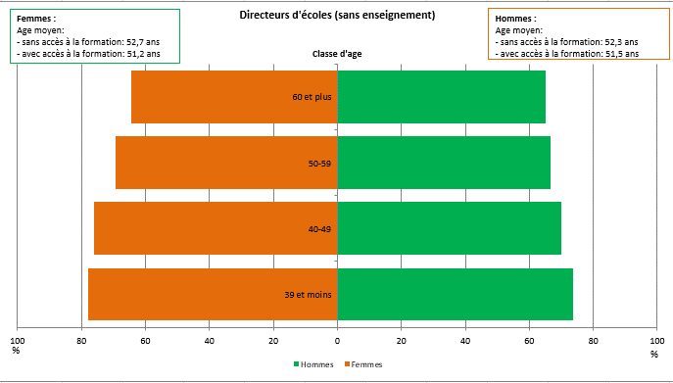
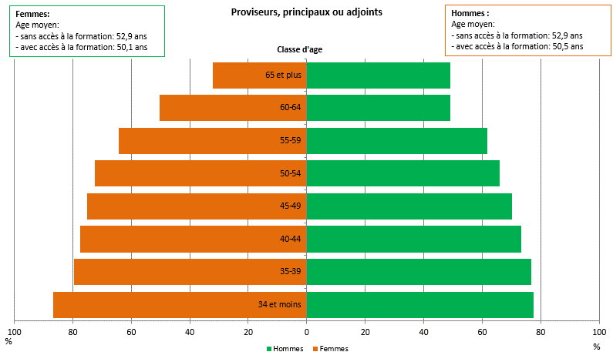

Figure 6.7 c- Inspecteurs du 1er degré | Figure 6.7 d- Inspecteurs du 2nd degré
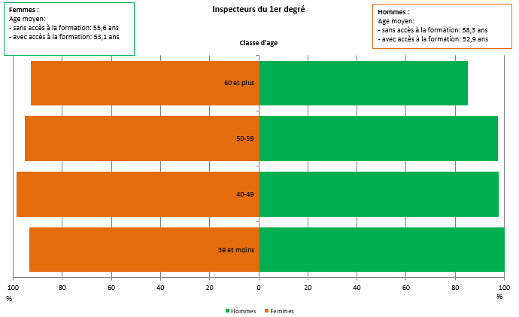
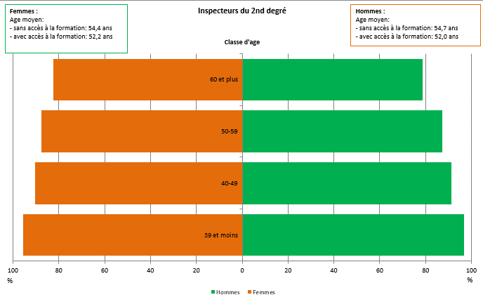

Champ: France métropolitaine + DROM, ensemble des personnes, titulaires ou non titulaires, en activité et rémunérées au 30 novembre 2019, dans le secteur public.
Source : DEPP-MENJS- Exploitation données GAIA, année scolaire 2019-2020 et panel des agents issu de BSA, novembre 2020.
©DEPP pour RSU

Directeurs d'école
Femmes
Age moyen :
- sans accès à la formation : 52,7 ans
- avec accès à la formation : 51,2 ans
1er degré
Classe age | Femmes | Hommes | Taux d'accès des directeurs d'écoles sans enseignement, selon la classe d'age, en 2019-2020
39 et moins | -77.9 | 73.7
40-49 | -76.0 | 70.1
50-59 | -69.2 | 66.6
60 et plus | -64.3 | 65.1
 |  |  |  | Variable d'analyse : nb_age nb_age
 |  |  |  | cd_mission_ancien | cd_acces | cd_sexe | N obs | Moyenne | Médiane | Quartile inférieur | Quartile supérieur
 |  |  |  | d1u.dir | 0 | Hommes | 479 | 52.3 | 54 | 47 | 58
 |  |  |  |  |  | Femmes | 601 | 52.7 | 54 | 48 | 58
 |  |  |  |  | 1 | Hommes | 1013 | 51.5 | 53 | 46 | 57
 |  |  |  |  |  | Femmes | 1489 | 51.2 | 52 | 46 | 57

 |  |  | Champ: France métropolitaine + DROM, ensemble des personnes, titulaires ou non titulaires, en activité et rémunérées au 30 novembre 2019, en mission de direction d'écoles du premier degré (sans enseignement), dans le secteur public.
 |  |  | Source : DEPP-MENJS- Exploitation données GAIA, année scolaire 2019-2020 et panel des agents issu de BSA, novembre 2020.
 |  |  | ©DEPP pour RSU

Proviseurs
2nd degré
Classe age | Femmes | Hommes | Taux d'accès des proviseurs, principaux ou adjoints, selon la classe d'age, en 2019-2020
Femmes
Age moyen :
- sans accès à la formation : 52,9 ans
- avec accès à la formation : 50,1 ans
34 et moins | -86.6 | 77.5
35-39 | -79.5 | 76.8
40-44 | -77.5 | 73.4
45-49 | -75.1 | 70.2 |  | Variable d'analyse : nb_age nb_age
50-54 | -72.6 | 65.9 |  | cd_mission_ancien | cd_acces | cd_sexe | N obs | Moyenne | Médiane | Quartile inférieur | Quartile supérieur
55-59 | -64.3 | 61.7 |  | d2u.dir | 0 | Hommes | 2582 | 52.9 | 53 | 48 | 59
60-64 | -50.4 | 49.0 |  |  |  | Femmes | 2384 | 52.9 | 53 | 48 | 59
65 et plus | -32.0 | 49.1 |  |  | 1 | Hommes | 4801 | 50.5 | 51 | 46 | 56
 |  |  |  |  |  | Femmes | 5478 | 50.1 | 50 | 46 | 55

 |  |  | Champ: France métropolitaine + DROM, ensemble des proviseurs, principaux ou adjoints, titulaires ou non titulaires, en activité et rémunérées au 30 novembre 2019, en mission de direction d'établissement du second degré, dans le secteur public.
 |  |  | Source : DEPP-MENJS- Exploitation données GAIA, année scolaire 2019-2020 et panel des agents issu de BSA, novembre 2020.
 |  |  | ©DEPP pour RSU

Inspecteurs 1D
Données pour pyramide en classe age - Personnel d'inspection 1D

Femmes
Age moyen :
- sans accès à la formation : 55,6 ans
- avec accès à la formation : 53,1 ans
Classe age | Femmes | Hommes | Taux d'accès des inspecteurs du 1er degré, selon la classe d'age, en 2019-2020
39 et moins | -93.3 | 100.0
40-49 | -98.6 | 97.8
50-59 | -95.1 | 97.5 |  | Variable d'analyse : nb_age nb_age
60 et plus | -92.8 | 85.2 |  | cd_acces | cd_sexe | N obs | Moyenne | Médiane | Quartile inférieur | Quartile supérieur
 |  |  |  | 0 | Hommes | 32 | 58.3 | 60 | 57 | 62
 |  |  |  |  | Femmes | 35 | 55.6 | 56 | 51 | 61
 |  |  |  | 1 | Hommes | 626 | 52.9 | 54 | 48 | 59
 |  |  |  |  | Femmes | 768 | 53.1 | 54 | 49 | 58

 |  |  | Champ: France métropolitaine + DROM, ensemble des personnes, titulaires ou non titulaires, en activité et rémunérées au 30 novembre 2019, en mission d'inspection du premier degré, dans le secteur public.
 |  |  | Source : DEPP-MENJS- Exploitation données GAIA, année scolaire 2019-2020 et panel des agents issu de BSA, novembre 2020.
 |  |  | ©DEPP pour RSU

Inspecteurs 2D
Femmes
Age moyen :
- sans accès à la formation : 54,4 ans
- avec accès à la formation : 52,2 ans
Classe age | Femmes | Hommes | Taux d'accès des inspecteurs du 2nd degré, selon la classe d'age, en 2019-2020
39 et moins | -95.5 | 96.7
40-49 | -90.4 | 91.3
50-59 | -87.6 | 87.4 |  | Variable d'analyse : nb_age nb_age
60 et plus | -82.4 | 78.7 |  | cd_acces | cd_sexe | N obs | Moyenne | Médiane | Quartile inférieur | Quartile supérieur
 |  |  |  | 0 | Hommes | 125 | 54.7 | 55 | 50 | 61
 |  |  |  |  | Femmes | 110 | 54.4 | 55 | 49 | 59
 |  |  |  | 1 | Hommes | 863 | 52.0 | 52 | 47 | 58
 |  |  |  |  | Femmes | 791 | 52.2 | 52 | 47 | 57

 |  |  | Champ: France métropolitaine + DROM, ensemble des personnes, titulaires ou non titulaires, en activité et rémunérées au 30 novembre 2019, en mission d'inspection du second degré, dans le secteur public.
 |  |  | Source : DEPP-MENJS- Exploitation données GAIA, année scolaire 2019-2020 et panel des agents issu de BSA, novembre 2020.
 |  |  | ©DEPP pour RSU

Figure 6.8a et b
Figure 6.8- Taux d'accès des personnels en charge de l'éducation et de l'animation pédagoqique, par classe d'âge

Figure 6.8a-Personnels d'éducation | Figure 6.8.b Personnels d'animation pédagogique
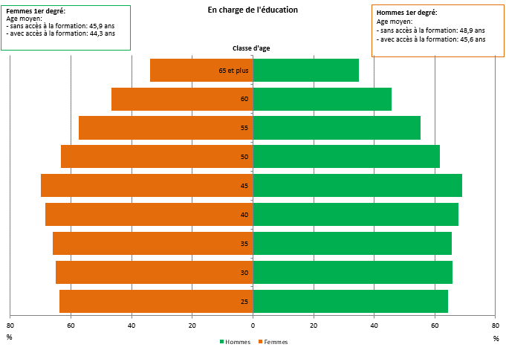
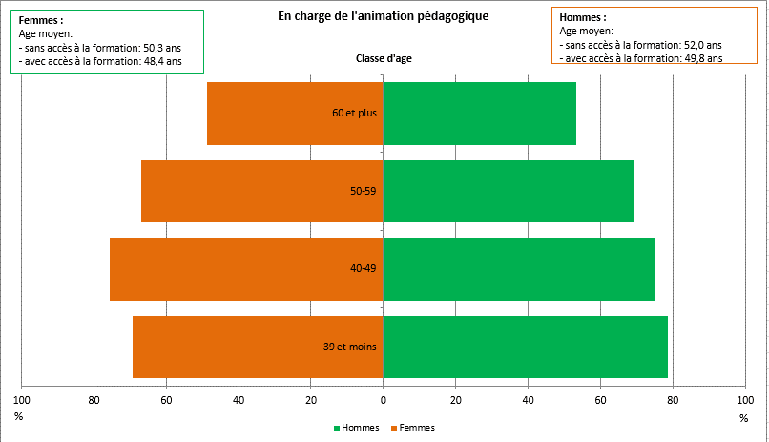

* En charge de l'éducation: organisation de la vie quotidienne de l'établissement, animation éducative, développement psychologique.

Champ: France métropolitaine + DROM, ensemble des personnes, titulaires ou non titulaires, en activité et rémunérées au 30 novembre 2019
Source : DEPP-MENJS- Exploitation données GAIA, année scolaire 2019-2020 et panel des agents issu de BSA, novembre 2020.
©DEPP pour RSU

Education
Femmes 1er degré
Age moyen :
- sans accès à la formation : 45,9 ans
- avec accès à la formation : 44,3 ans
Classe age | Femmes | Hommes | Taux d'accès des personnels en charge de l'éducation, selon la classe d'age, en 2019-2020
20 | -65.3 | 65.7 |  | Variable d'analyse : nb_age nb_age
25 | -63.8 | 64.3 |  | cd_acces | cd_sexe | N obs | Moyenne | Médiane | Quartile inférieur | Quartile supérieur
30 | -64.9 | 65.8 |  | 0 | Hommes | 1966 | 48.9 | 51 | 42 | 57
35 | -66.1 | 65.5 |  |  | Femmes | 6359 | 45.9 | 47 | 37 | 55
40 | -68.5 | 67.8 |  | 1 | Hommes | 2806 | 45.6 | 47 | 37 | 54
45 | -70 | 69 |  |  | Femmes | 11155 | 44.3 | 45 | 36 | 52
50 | -63.2 | 61.6
55 | -57.4 | 55.3
60 | -46.7 | 45.8
65 et plus | -33.8 | 34.9

 |  |  | Note de lecture: les enseignants femmes du premier degré de 20 à 24 ans ont un taux d'accès à la formation continue de 67%.
 |  |  | Champ: France métropolitaine + DROM, ensemble des personnes, titulaires ou non titulaires, en activité et rémunérées au 30 novembre 2019, en mission d'éducation (organisation de la vie quotidienne de l'établissement, animation éducative, développement psychologique), dans le secteur public.
 |  |  | Source : DEPP-MENJS- Exploitation données GAIA, année scolaire 2019-2020 et panel des agents issu de BSA, novembre 2020.
 |  |  | ©DEPP pour RSU

 |  |  | Champ: France métropolitaine + DROM, ensemble des personnes, titulaires ou non titulaires, en activité et rémunérées au 30 novembre 2019, en mission d'éducation (organisation de la vie quotidienne de l'établissement, animation éducative, développement psychologique).
 |  |  | Source : DEPP-MENJS- Exploitation données GAIA, année scolaire 2019-2020 et panel des agents issu de BSA, novembre 2020.
 |  |  | ©DEPP pour RSU

Animation pédagogique
Femmes
Age moyen :
- sans accès à la formation : 50,3 ans
- avec accès à la formation : 48,4 ans
Classe age | Femmes | Hommes | Taux d'accès des personnels de l'animation pédagogique, selon la classe d'age, en 2019-2020
39 et moins | -69.4 | 78.6
40-49 | -75.5 | 75.2
50-59 | -66.9 | 69.1
60 et plus | -48.7 | 53.2

 |  |  |  | Variable d'analyse : nb_age nb_age
 |  |  |  | cd_acces | cd_sexe | N obs | Moyenne | Médiane | Quartile inférieur | Quartile supérieur
 |  |  |  | 0 | Hommes | 1284 | 52.0 | 53 | 47 | 58
 |  |  |  |  | Femmes | 1712 | 50.3 | 51 | 45 | 57
 |  |  |  | 1 | Hommes | 3027 | 49.8 | 50 | 44 | 56
 |  |  |  |  | Femmes | 3834 | 48.4 | 49 | 43 | 54

 |  |  | Champ: France métropolitaine + DROM, ensemble des personnes, titulaires ou non titulaires, en activité et rémunérées au 30 novembre 2019, en mission d'animation pédagogique, dans le secteur public.
 |  |  | Source : DEPP-MENJS- Exploitation données GAIA, année scolaire 2019-2020 et panel des agents issu de BSA, novembre 2020.
 |  |  | ©DEPP pour RSU

Figure6.9a et b
Figure 6.9a- Evolution du temps passé en formation par rapport à la population des enseignants dans le premier degré, depuis 2012, selon leur mission

 |  | Enseignement en classe préélementaire | Enseignement en classe élémentaire | Enseignement et direction d'école simultanés | Remplacement | Enseignement répondant à des besoins spécifiques
 | 2012-2013 | 2.2 | 2.3 | 2.8 | 1.7 | 3.3
 | 2013-2014 | 2.4 | 2.5 | 2.6 | 1.8 | 3.4
 | 2014-2015 | 1.5 | 1.8 | 2.5 | 1.4 | 3.4
 | 2015-2016 | 1.6 | 1.7 | 2.9 | 1.5 | 4.2
 | 2016-2017 | 1.8 | 2.1 | 3.6 | 2.0 | 4.4
 | 2017-2018 | 2.3 | 2.6 | 4.0 | 2.2 | 4.6
 | 2018-2019 | 2.4 | 2.9 | 4.3 | 2.3 | 4.4
 | 2019-2020 | 1.7 | 1.8 | 3.0 | 1.5 | 3.0

 |  | Femmes | Hommes
 | 2012-2013 | 2.4 | 2.3
 | 2013-2014 | 2.5 | 2.6
 | 2014-2015 | 1.9 | 2.0
 | 2015-2016 | 2.0 | 2.1
 | 2016-2017 | 2.4 | 2.5
 | 2017-2018 | 2.8 | 2.9
 | 2018-2019 | 3.0 | 3.1
Champ: France métropolitaine + DROM, ensemble des personnes, titulaires ou non titulaires, en activité et rémunérées au 30 novembre de l'année scolaire considérée, en mission d'enseignement dans le premier degré public. | 2019-2020 | 2.0 | 2.0
Source : DEPP-MENJS- Exploitation données GAIA, année scolaire 2019-2020 et panel des agents issu de BSA, novembre 2020.
©DEPP pour RSU

Figure 6.9b- Evolution du temps passé par rapport à la population des enseignants dans le premier degré, depuis 2012, selon le sexe

Champ: France métropolitaine + DROM, ensemble des personnes, titulaires ou non titulaires, en activité et rémunérées au 30 novembre de l'année scolaire considérée, en mission d'enseignement dans le premier degré public.
Source : DEPP-MENJS- Exploitation données GAIA, année scolaire 2019-2020 et panel des agents issu de BSA, novembre 2020.
©DEPP pour RSU

Figure6.10a b c
Figure 6.10a- Evolution du temps passé en formation par rapport à la population, des enseignants dans le second degré, depuis 2012, selon leur mission

 |  | Enseignement sur classes attitrées | Remplacement | Documentation | Enseignement répondant à des besoins spécifiques
 | 2012-2013 | 2.3 | 1.6 | 3.7 | 2.5
 | 2013-2014 | 2.3 | 1.4 | 3.8 | 2.4
 | 2014-2015 | 2.0 | 1.5 | 3.7 | 2.2
 | 2015-2016 | 3.1 | 2.5 | 5.0 | 2.9
 | 2016-2017 | 2.5 | 1.9 | 4.2 | 2.8
 | 2017-2018 | 2.3 | 1.8 | 3.9 | 2.7
 | 2018-2019 | 2.6 | 2.1 | 3.9 | 3.0
 | 2019-2020 | 1.6 | 1.3 | 2.3 | 2.1

 |  | Femmes | Hommes
 | 2012-2013 | 2.3 | 2.3
 | 2013-2014 | 2.3 | 2.2
 | 2014-2015 | 2.1 | 2.0
 | 2015-2016 | 3.3 | 2.9
 | 2016-2017 | 2.6 | 2.3
 | 2017-2018 | 2.4 | 2.2
 | 2018-2019 | 2.6 | 2.5
Champ: France métropolitaine + DROM, ensemble des personnes, titulaires ou non titulaires, en activité et rémunérées au 30 novembre de l'année scolaire considérée, en mission d'enseignement dans le second degré public. | 2019-2020 | 1.6 | 1.5
Source : DEPP-MENJS- Exploitation données GAIA, année scolaire 2019-2020 et panel des agents issu de BSA, novembre 2020.
©DEPP pour RSU

Figure 6.10b- Evolution du temps passé en formation par rapport à la population, des enseignants en classe attitrée dans le second degré, depuis 2012, selon leur corps

 |  | Agrégés et chaires supérieures | Certifiés et PEPS | PLP
 | 2012-2013 | 1.8 | 2.3 | 2.7
 | 2013-2014 | 1.7 | 2.3 | 2.8
 | 2014-2015 | 1.5 | 2.0 | 2.5
 | 2015-2016 | 1.9 | 3.4 | 2.6
 | 2016-2017 | 1.7 | 2.5 | 2.7
 | 2017-2018 | 1.8 | 2.2 | 2.6
 | 2018-2019 | 2.4 | 2.5 | 3.0
 | 2019-2020 | 1.4 | 1.5 | 1.9

Champ: France métropolitaine + DROM, ensemble des personnes, titulaires, en activité et rémunérées au 30 novembre de l'année scolaire considérée, en mission d'enseignement en classe attitrée dans le second degré public.
Source : DEPP-MENJS- Exploitation données GAIA, année scolaire 2019-2020 et panel des agents issu de BSA, novembre 2020.
©DEPP pour RSU

Figure 6.10c- Evolution du temps passé en formation par rapport à la population des enseignants dans le second degré, depuis 2012, selon le sexe

Champ: France métropolitaine + DROM, ensemble des personnes, titulaires ou non titulaires, en activité et rémunérées au 30 novembre de l'année scolaire considérée, en mission d'enseignement dans le second degré public.
Source : DEPP-MENJS- Exploitation données GAIA, année scolaire 2019-2020 et panel des agents issu de BSA, novembre 2020.
©DEPP pour RSU

Figure6.11
Figure 6.11- Evolution du temps passé en formation par rapport à la population des personnels en mission de direction, d'inspection, d'animation pédagogique et d'éducation, depuis 2012, selon leur mission

 |  | Animation pédagogique | Direction d'école du premier degré sans enseignement | Direction d'établissement du second degré | Inspection du 1er degré | Inspection du 2nd degré | Education
 | 2012-2013 | 3.8 | 1.9 | 4.1 | 5.7 | 7.4 | 2.1
 | 2013-2014 | 4.0 | 2.8 | 3.3 | 6.0 | 7.3 | 2.2
 | 2014-2015 | 4.2 | 2.7 | 3.7 | 6.7 | 7.9 | 2.5
 | 2015-2016 | 4.9 | 3.0 | 4.3 | 6.9 | 9.3 | 3.0
 | 2016-2017 | 5.3 | 3.6 | 4.6 | 8.5 | 8.2 | 2.9
 | 2017-2018 | 5.6 | 3.3 | 4.2 | 9.8 | 9.3 | 2.6
 | 2018-2019 | 6.2 | 3.5 | 4.2 | 10.2 | 8.4 | 2.4
 | 2019-2020 | 4.4 | 2.3 | 2.7 | 6.6 | 4.9 | 1.5

Champ: France métropolitaine + DROM, ensemble des personnes, titulaires ou non titulaires, en activité et rémunérées au 30 novembre de l'année scolaire considérée, en mission de direction, d'inspection, d'animation pédagogique et d'éducation.
Source : DEPP-MENJS- Exploitation données GAIA, année scolaire 2019-2020 et panel des agents issu de BSA, novembre 2020.
©DEPP pour RSU

